Gráfico 1
 |  | Gráfico 1. Resultados Presupuestarios del Gobierno Central (Noviembre 2022)
 |  | Valores en Millones de RD$

 | Detalle | Ingresos | Gastos | Resultado Primario | Resultado Financiero
 | Corrientes | 73,361.8 | 143,814.1
 | Donaciones | 2.0 | 0.0 | -87,704.3 | -109,744.8
 | De Capital | 2,448.6 | 19,702.6
 | Intereses | 0.0 | 22,040.6

 | Notas: *Cifras preliminares
 | 1.Se incluyen los Recursos de Captación Directa.
 | 2. Fecha de registro al 07/12/2022// Fecha de imputación al 30/11/2022
 | Fuente: Sistema de Información de la Gestión Financiera (SIGEF).

 |  | 75,812.4 | 185,557.2

 |  | -109,744,828,251.54993

1.Fecha de imputación al 31/07/2022 // Fecha de registro al 07/08/2022

Mapa
Mapa 1. Distribución de la Inversión Pública por Provincia (Noviembre 2021 y 2022)
Valores en millones de RD$

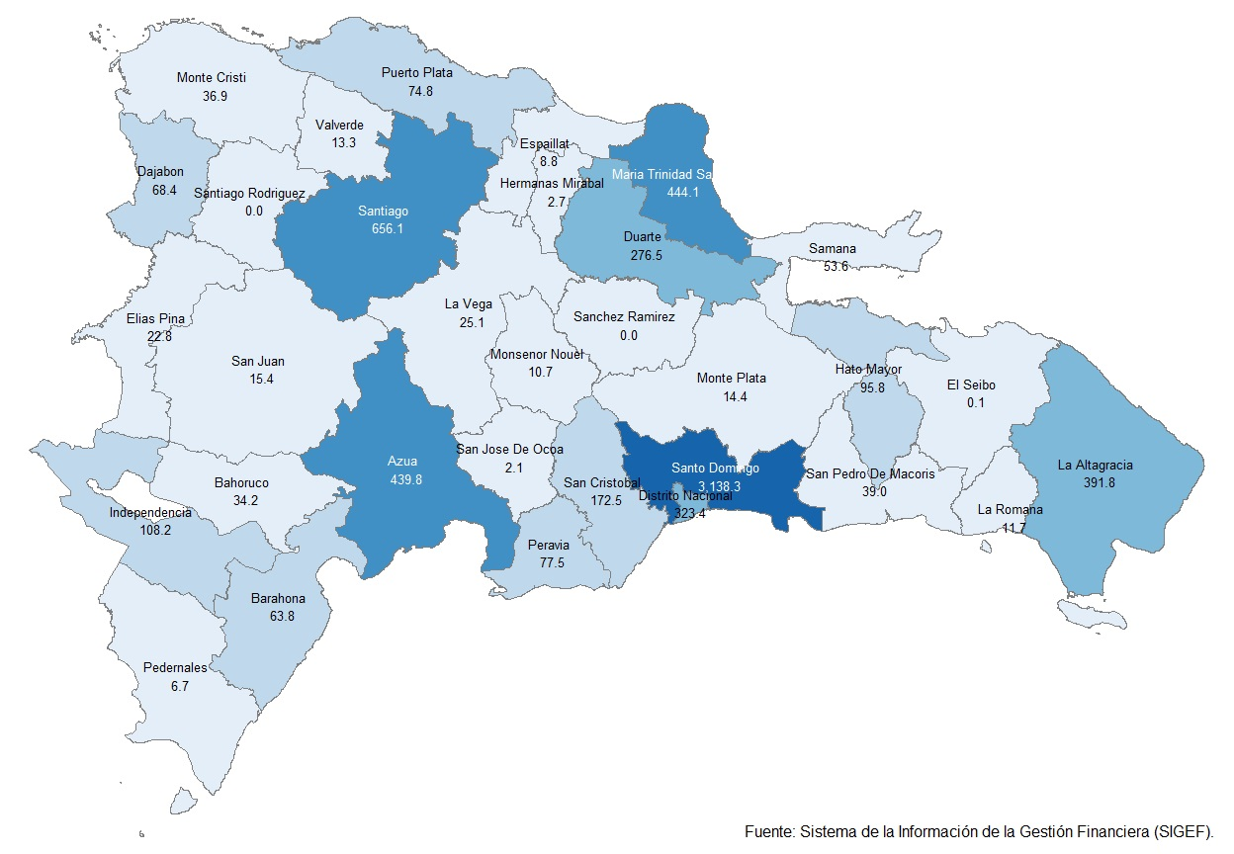

Gráfico 2
Gráfico 2. Top 3 de Instituciones con Mayor Ejecución de Gastos (Noviembre 2022)

1
2
3

 | Notas: *Cifras preliminares.
 | 1.Fecha de registro al 07/12/2022 // Fecha de imputación al 30/11/2022
 | Fuente: Sistema de Información de la Gestión Financiera (SIGEF).

Gráfico 3
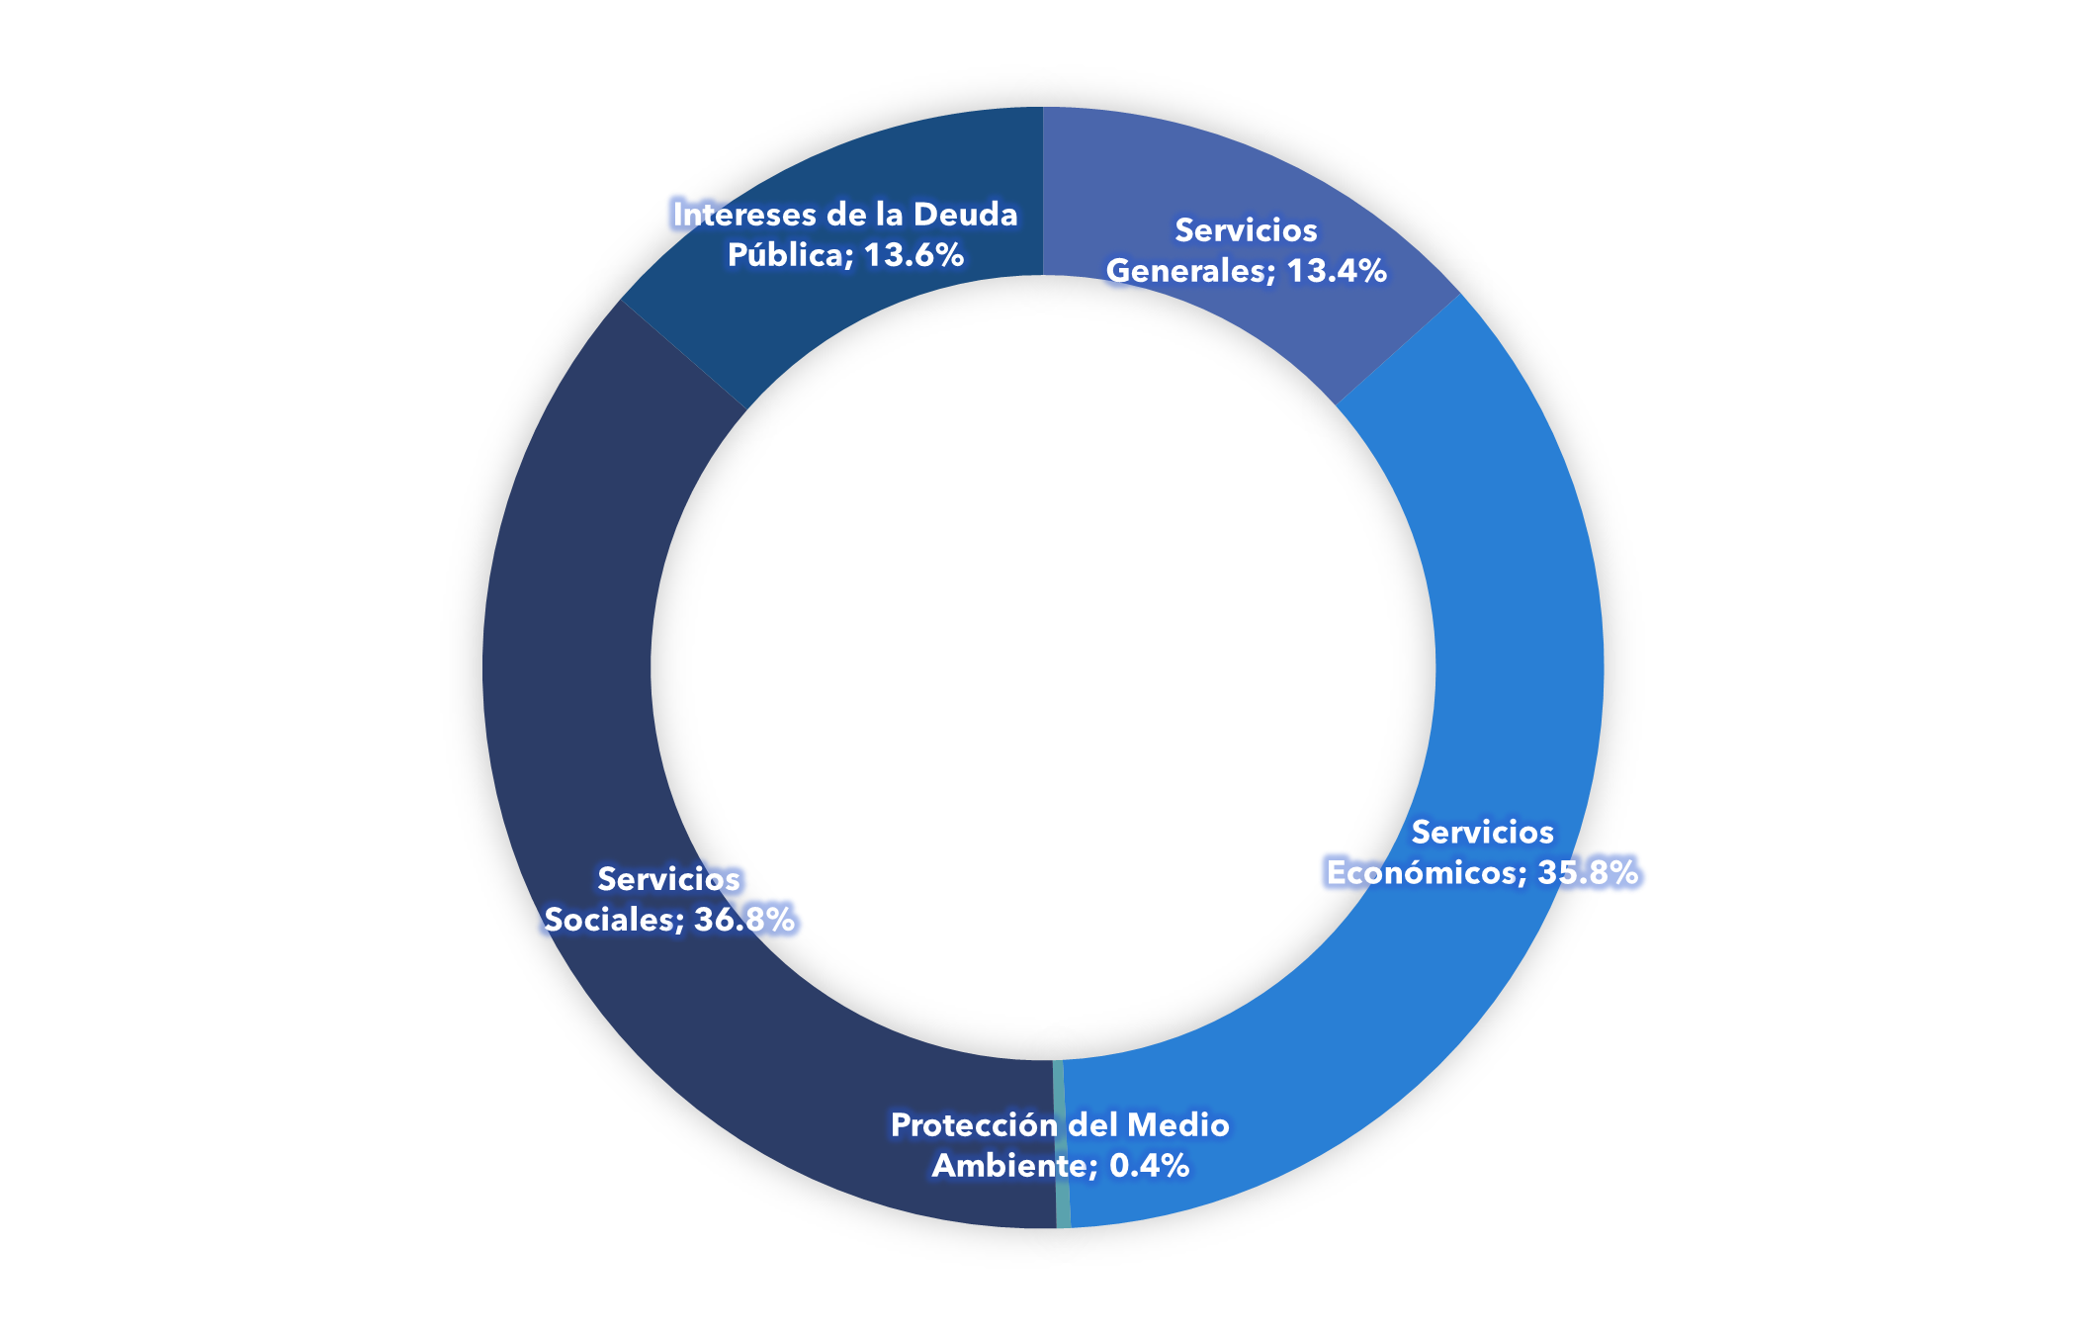
 |  | Gráfico 3. Distribución del Gasto por Clasificación Funcional (Noviembre 2022)

Servicios Generales | 13.4%
Servicios Económicos | 35.8%
Protección del Medio Ambiente | 0.4%
Servicios Sociales | 36.8%
Intereses de la Deuda Pública | 13.6%
Blank | 100.0%

Notas: Cifras preliminares.
1.Fecha de registro al 07/12/2022 //Fecha de imputación al 30/11/2022
Fuente: Sistema de Información de la Gestión Financiera (SIGEF).

1.Fecha de imputación al 31/07/2022 // Fecha de registro al 07/08/2022

